overview
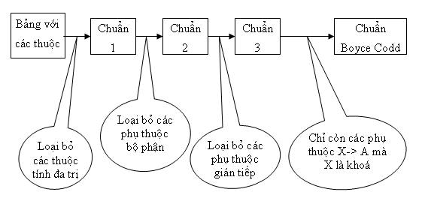

Step 1 | Chuẩn hóa 1 NF

 | Điều kiện:
 | - Loại bỏ các thuộc tính đa trị
 | - Loại bỏ các thuộc tính có giá trị được tính toán từ các thuộc tính khác.

 | student
 | id | name | address |  |  |  | total_grade
 | 1 | Tien | 295 Nguyễn Tất Thành, TP Đà Nẵng 333 ABC, Gia Lai |  |  |  | 7.5

 | grade_student
 | subject_id | grade | student_id
 | 3 | 8 | 1
 | 2 | 7 | 1

 | Nhược điểm:
 | Ở table student:
 |  | - address đang là thuộc tính đa trị: Nếu muốn chỉnh sửa 1 trong các address sẽ rất khó
 |  | - total_grade đang là thuộc tính được tính toán từ table grade_student

 | Kết luận:
 |  | - Tách address ra table riêng và tạo khóa ngoại student_id ở table address
 |  | - Loại bỏ thuộc tính total_grade

Step 2 | Chuẩn hóa 2 NF

 | Điều kiện:
 | - Đạt chuẩn 1 NF
 | - Loại bỏ các phụ thuộc bộ phận, tức là loại bỏ các thuộc tính không khóa phụ thuộc vào 1 bộ phận nào đó của khóa primary key

 | instructor_teach_class |  |  |  | class
 | instructor_id | class_id | class_name |  | class_id | class_name
 | 1 | 1 | C0420G1 |  | 1 | C0520G1
 | 1 | 2 | C0220H1 |  | 2 | C0220H1

 | Nhược điểm:
 | Ở table instructor_teach_class và table class
 |  | - Thuộc tính class_name đang phụ thuộc vào 1 bộ phận khóa là class_id

 | Kết luận:
 |  | - Tách class_name ra table riêng và khóa chính là class_id
 |  | Đồng thời class_id ở table instructor_teach_class, chính là khóa ngoại tham chiếu đến table class
 |  | Hoặc nếu table class đã tồn tại, thì loại bỏ class_name ở instructor_teach_class

Step 3 | Chuẩn hóa 3 NF

 | Điều kiện:
 | - Đạt chuẩn 2 NF
 | - Loại bỏ các phụ thuộc bắc cầu

 | student |  |  |  |  |  | account_james
 | id | name | account | date_created_account |  |  | account | password | date_created_account
 | 1 | Tien | tien.nguyen | 15/07/2020 |  |  | tien.nguyen | 12345678 | 15/07/2020

 | Nhược điểm:
 | Ở table student
 |  | - date_created_account phụ thuộc account, account phụ thuộc id

 | Kết luận:
 |  | - Đặt thuộc tính date_created_account sang table account

